Soal
 |  |  | 1 | 2 | 3 | 4 | 5 | 6 | 7 | 8 |  | 9 | 10 | 11 | 12 | 13 | 14 | 15 | 16 | 17 | 18 | 19
No | Nama | No Pegawai | Tanggal Lahir | Umur (Tahun) | Status Karyawan | Status Pernikahan | Jumlah Anak | Agama | Tanggal Masuk Kerja | Lama Bekerja (Dalam Bulan) | Jam Kerja | Golongan | Upah Normal | Upah Lembur | Tunjangan Anak | Tunjangan Status | Tunjangan Bonus | Tunjangan Lauk Pauk | Tunjangan Hari Raya | Total Perolehan | Iuran Koperasi | Total Pendapatan Bersih | Pecahan 100,000 | Pecahan 50,000 | Pecahan 20,000 | Pecahan 10,000 | Pecahan 5,000 | Pecahan 1,000 | Total Uang Sesuai Pecahan
1 | Andi | KC07111992-H12071990-2-KS | 1990-07-12 | 34 | Kontrak | Kawin | 2 | Hindu | 1992-11-07 | 388 | 209 | 3 | 1,911,000 | 319,995 | 382,200 | 95,550 | 171,990 | 191,100 | 196,833 | 3,269,000 | 76,440 | 3,192,000.00 | 31 | 1 | 2 | 0 | 0 | 2 | 3,192,000.00
2 | Roni | KT29111996-I05051995-3-KB | 1995-05-05 | 29 | Tetap | Kawin | 3 | Islam | 1996-11-29 | 340 | 111 | 2 | 1,060,605 | - | 318,182 | 53,030 | 84,848 | 79,545 | 106,061 | 1,703,000 | 31,818 | 1,671,000.00 | 16 | 1 | 1 | 0 | 0 | 1 | 1,671,000.00
3 | Dewi | JC19091997-N20101995-4-DR | 1995-10-20 | 29 | Kontrak | Janda | 4 | Nasrani | 1997-09-19 | 330 | 129 | 2 | 1,232,595 | - | 369,779 | 61,630 | 98,608 | 86,282 | 125,725 | 1,975,000 | 36,978 | 1,938,000.00 | 19 | 0 | 1 | 1 | 1 | 3 | 1,938,000.00
4 | Ana | JC14091991-B01011980-1-AG | 1980-01-01 | 45 | Kontrak | Janda | 1 | Budha | 1991-09-14 | 402 | 227 | 3 | 1,911,000 | 1,020,429 | 191,100 | 95,550 | 171,990 | 200,655 | 196,833 | 3,788,000 | 76,440 | 3,711,000.00 | 37 | 0 | 0 | 1 | 0 | 1 | 3,711,000.00
5 | Bambang | KT15032004-I25072002-5-KB | 2002-07-25 | 22 | Tetap | Kawin | 5 | Islam | 2004-03-15 | 252 | 267 | 1 | 1,911,000 | 2,584,849 | 573,300 | 95,550 | 95,550 | 105,105 | 191,100 | 5,557,000 | 38,220 | 5,518,000.00 | 55 | 0 | 0 | 1 | 1 | 3 | 5,518,000.00
6 | Yogi | DL08081990-H14041988-0-AG | 1988-04-14 | 36 | Lepas | Duda | 0 | Hindu | 1990-08-08 | 415 | 246 | 3 | 1,911,000 | 1,763,528 | - | 95,550 | 171,990 | 200,655 | 196,833 | 4,340,000 | 76,440 | 4,263,000.00 | 42 | 1 | 0 | 1 | 0 | 3 | 4,263,000.00
7 | Danu | BC30102005-N08082003-2-KS | 2003-08-08 | 21 | Kontrak | Belum Kawin | 2 | Nasrani | 2005-10-30 | 233 | 193 | 1 | 1,844,115 | - | 368,823 | - | 92,206 | 110,647 | 188,100 | 2,604,000 | 36,882 | 2,567,000.00 | 25 | 1 | 0 | 1 | 1 | 2 | 2,567,000.00
8 | Saraswati | JC08061982-B19051980-3-KB | 1980-05-19 | 44 | Kontrak | Janda | 3 | Budha | 1982-06-08 | 513 | 135 | 4 | 1,289,925 | - | 386,978 | 64,496 | 128,993 | 140,602 | 132,862 | 2,144,000 | 64,496 | 2,079,000.00 | 20 | 1 | 1 | 0 | 1 | 4 | 2,079,000.00
9 | Nurlaela | KT11121998-I15081996-4-DR | 1996-08-15 | 28 | Tetap | Kawin | 4 | Islam | 1998-12-11 | 315 | 222 | 2 | 1,911,000 | 824,876 | 573,300 | 95,550 | 152,880 | 133,770 | 191,100 | 3,883,000 | 57,330 | 3,825,000.00 | 38 | 0 | 1 | 0 | 1 | 0 | 3,825,000.00
10 | Kanita | BC01072003-H30032001-1-AG | 2001-03-30 | 24 | Kontrak | Belum Kawin | 1 | Hindu | 2003-07-01 | 261 | 218 | 1 | 1,911,000 | 668,434 | 191,100 | - | 95,550 | 124,215 | 196,833 | 3,188,000 | 38,220 | 3,149,000.00 | 31 | 0 | 2 | 0 | 1 | 4 | 3,149,000.00
11 | Anandara | KC10071986-N22121984-5-KB | 1984-12-22 | 40 | Kontrak | Kawin | 5 | Nasrani | 1986-07-10 | 464 | 237 | 4 | 1,911,000 | 1,411,534 | 573,300 | 95,550 | 191,100 | 208,299 | 194,922 | 4,586,000 | 95,550 | 4,490,000.00 | 44 | 1 | 2 | 0 | 0 | 0 | 4,490,000.00
12 | Budianto | DC28121994-L09101992-0-KS | 1992-10-09 | 32 | Kontrak | Duda | 0 | Lainnya | 1994-12-28 | 363 | 156 | 2 | 1,490,580 | - | - | 74,529 | 119,246 | 119,246 | 153,530 | 1,958,000 | 44,717 | 1,913,000.00 | 19 | 0 | 0 | 1 | 0 | 3 | 1,913,000.00
13 | Somantri | KL09021999-I31031997-2-DR | 1997-03-31 | 28 | Lepas | Kawin | 2 | Islam | 1999-02-09 | 313 | 134 | 2 | 1,280,370 | - | 256,074 | 64,019 | 102,430 | 89,626 | 128,037 | 1,921,000 | 38,411 | 1,882,000.00 | 18 | 1 | 1 | 1 | 0 | 2 | 1,882,000.00
14 | Atmaja | BC11012001-H05041999-3-KB | 1999-04-05 | 25 | Kontrak | Belum Kawin | 3 | Hindu | 2001-01-11 | 290 | 210 | 1 | 1,911,000 | 355,550 | 573,300 | - | 95,550 | 105,105 | 196,833 | 3,238,000 | 38,220 | 3,199,000.00 | 31 | 1 | 2 | 0 | 1 | 4 | 3,199,000.00
15 | Kosasih | DC12091992-N20081990-4-AG | 1990-08-20 | 34 | Kontrak | Duda | 4 | Nasrani | 1992-09-12 | 390 | 128 | 3 | 1,223,040 | - | 366,912 | 61,152 | 110,074 | 128,419 | 124,750 | 2,015,000 | 48,922 | 1,966,000.00 | 19 | 1 | 0 | 1 | 1 | 1 | 1,966,000.00

 | KODE SOAL | SBEM001 | KODE JAWABAN | AS2|C8-A42F;14-B59;1EF19-TPKK;3DEC8-KNJD;141-C9;C8-HUNH;1E-A428;28-B3F3;A-D7;14-AC275;10-BC7F;12-C2BAB;14-D61F;21-E176;24-E2B;1A-E1FD;1C-E785C80;2D-EA2;20-E75DFC8;228-Z591

 | Cek hasil pengerjakan dengan mengirimkan Kode Soal dan Kode Jawaban diatas ke alamat : https://belajarexcel.id/xl-test/jawaban untuk mengecek hasil benar/salah
Cek hasil Jawaban

 | SOAL : Excel
 | 1 | Isi Tanggal Lahir berdasarkan No Pegawai |  |  |  |  | Table Bonus
 | 2 | isi Umur berdasarkan Tanggal lahir sampai 4 April 2025 |  |  |  |  | Golongan | 1 | 2 | 3 | 4 |  | Table Iuran Koperasi
 | 3 | Isi Status Karyawan berdasarkan No Pegawai |  |  |  |  | Bonus | 5% | 8% | 9% | 10% |  | Golongan | Iuran
 | 4 | Isi Status Pernikahan berdasarkan No Pegawai |  |  |  |  |  |  |  |  |  |  | 1 | 2.0%
 | 5 | Isi Jumlah Anak berdasarkan No Pegawai |  |  |  |  | Table Tunjangan Lauk Pauk |  |  |  |  |  | 2 | 3.0%
 | 6 | Isi Agama berdasarkan No Pegawai |  |  |  |  | Golongan / Jab | DR | KB | KS | AG |  | 3 | 4.0%
 | 7 | Isi Tanggal Masuk Kerja berdasarkan No Pegawai |  |  |  |  | 1 | 5.0% | 5.5% | 6.0% | 6.5% |  | 4 | 5.0%
 | 8 | isi Lama Bekerja berdasarkan Tanggal masuk kerja sampai 4 April 2025 (Dalam bulan) |  |  |  |  | 2 | 7.0% | 7.5% | 8.0% | 8.5%
 | 9 | Golongan ditentukan berdasarkan lama kerja sampai saat ini: |  |  |  |  | 3 | 9.0% | 9.5% | 10.0% | 10.5%
 |  | - Jika masa kerja di atas 432 bulan adalah golongan 4 |  |  |  |  | 4 | 10.8% | 10.9% | 11.0% | 11.5%
 |  | - Jika masa kerja di >=372 bulan dan <=432 bulan adalah golongan 3
 |  | - Jika masa kerja di >=300 bulan dan <372 bulan adalah golongan 2
 |  | -selain itu Golongan 1
 |  | Jam kerja normal per bulan adalah 200 jam
 | 10 | Upah Normal (jam normal dikalikan tarif jam kerja normal Rp.9.555/jam)
 | 11 | Upah lembur (kelebihan dari jam kerja normal dikalikan dengan tarif lembur Rp.35.555/jam) dengan ketentuan sebagai berikut:
 |  | - 10 Jam pertama adalah 100% dari tarif lembur
 |  | - kelebihan di atas 10 jam dibayar 110% dari tarif lembur.
 | 12 | Tunjangan anak 10% dari Upah normal maksimal untuk 3 anak saja, selebihnya dari 3 anak tidak mendapat tunjangan
 | 13 | Tunjangan status 5% dari upah normal untuk Kawin, Duda dan Janda. Sedangkan yang belum kawin tidak mendapat tunjangan status
 | 14 | Tunjangan bonus dihitung prosentase dari dari upah normal (lihat Table Bonus)
 | 15 | Tunjangan lauk pauk, berdasarkan jabatan dan golongan dari upah normal (lihat table Tunjangan Lauk Pauk):
 | 16 | Tunjangan hari raya (THR) diberikan sebagai berikut, dihitung dari upah normal, yang merayakan Idul fitri 10%; Natal 10,2%, dan lainnya 10,3%
 | 17 | Total Perolehan, dijumlahkan seluruh penerimaan dengan pembulatan ke atas ribuan penuh
 |  | Misal : 2.345.352,55 Menjadi 2.346.000,00
 | 18 | Potongan iuran koperasi dihitung dari upah normal berdasarkan Table Koperasi
 | 19 | Total Pendapatan bersih, pembulatan ke bawah menjadi ribuan penuh
 |  | Misal : 2.345.352,55 Menjadi 2.345.000,00
 | 20 | Berapa lembar Untuk setiap karyawan pecahan uang yang harus disiapkan

Penjelasan Kode
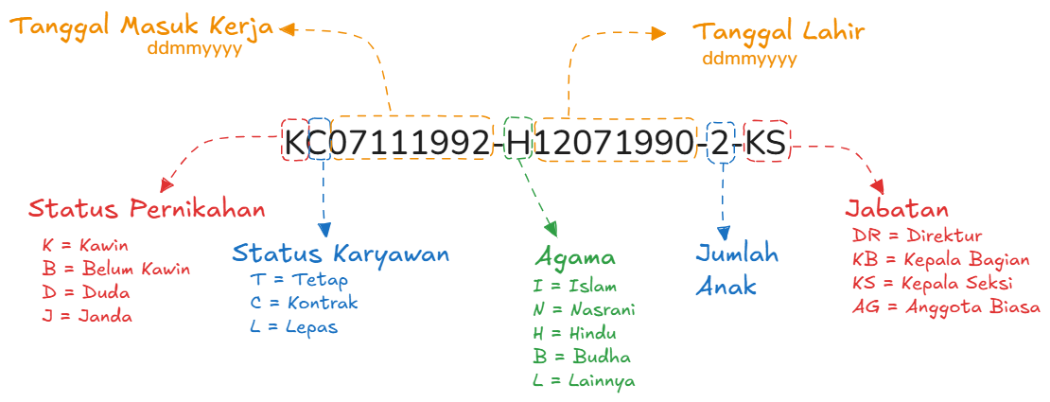
Arti Kode Pagawai

1 | 2 | 3 | 4 | 5 | 6 | 7 | 8 | 9 | 10 | 11 | 12 | 13 | 14 | 15 | 16 | 17 | 18 | 19 | 20 | 21 | 22 | 23 | 24 | 25
K | C | 2 | 3 | 0 | 8 | 1 | 9 | 8 | 5 | - | H | 1 | 2 | 0 | 7 | 1 | 9 | 9 | 0 | - | 2 | - | K | S

XL-Test
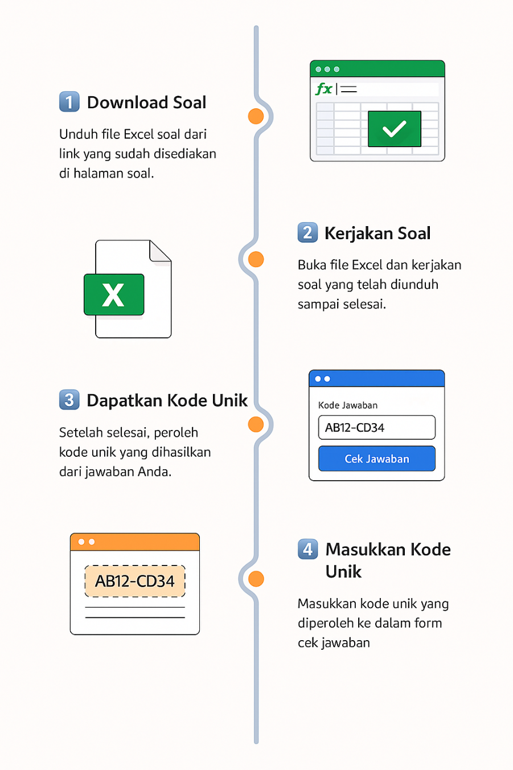

XL-TEST
(Automatic Excel Testing) By BelajarExcel.id

https://belajarexcel.id/xl-test/

